家具增补清单汇总
海沧医院办公设备采购报价单
序号 | 参考图片 | 型号品名 | 规格（长*宽*高） | 材 质 | 颜 色 | 数 量 |  | 品牌 | 单 价 | 合计 | 备 注
1 |  | 靠背椅 | 行业标准 | ABS塑料，钢质烤漆脚架 | 黑色 | 30 | 张 |  |  | 0
2 | 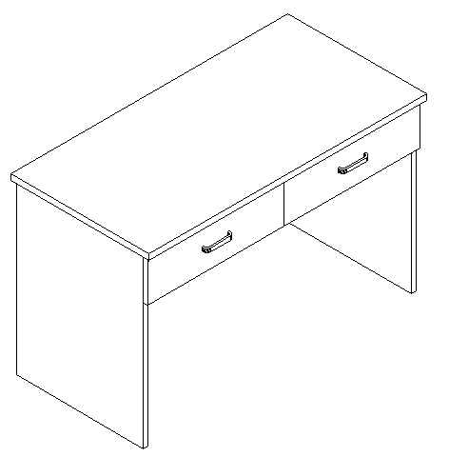 | 学习桌 | 900*600*750 | 整体采用E1级多层板，桌面厚度25mm，面贴防火板，鸭嘴边，其余部位为18mm，优质五金连接件。 | 灰白 | 30 | 张 |  |  | 0
3 |  | 文件柜 | 860*400*1800 | 柜体采用优质冷轧钢板，厚度1.2mm足，经模压、局部烧焊、酸洗、碱洗、磷化等处理，表面静电粉末喷涂，达到防火防腐耐用的功能。 | 灰白 | 15 | 组 |  |  | 0
合计（元） |  |  |  |  |  |  |  |  |  | 0
优惠合计（元）

